LUN. ANCORAGGIO BARRE C.A.
CALCOLO LUNGHEZZA DI ANCORAGGIO BARRE

CARATTERISTICHE CALCESTRUZZO 4.1.I NTC18

Classe del calcestruzzo | C30/37
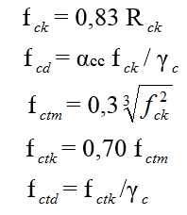
Resistenza cubica caratteristica | Rck | 35.00 N/mm²
Resistenza cilindrica media | fcm | 37.05 N/mm²
Resistenza cilindrica caratteristica | fck | 29.05 N/mm²
Resistenza cilindrica di calcolo | fcd | 19.37 N/mm²
Resistenza a trazione caratteristica | fctm | 2.83 N/mm²
Resistenza a trazione media | fctk | 1.98 N/mm²
Resistenza a trazione di calcolo | fctd | 1.32 N/mm²
Modulo di Young | Ec | 32588 N/mm²
Coefficiente sicurezza calcestruzzo | γc | 1.5

CARATTERISTIHCE ACCIAIO

Tipo Acciaio | Fe B450C

Tensione di Rottura | fk | 540.0 N/mm²
Tensione di snervamento | fyk | 450.0 N/mm²
Resistenza di calcolo | fyd | 391.3 N/mm²
Modulo di Young | Ec | 206000 N/mm²
Coefficiente sicurezza acciaio | γs | 1.15

LUNGHEZZA DI ANCORAGGIO §4.1.2.1.1.4 NTC18

Diametro della barra | Φ 10 [mm]
Tipo aderenza | aderenza carente

Resistenza tangenziale di calcolo | fbd | 2.08 N/mm²
Coefficiente | η=η1*η2 | 0.7
Coefficiente di aderenza | η1 | 1
Coefficiente di diametro | η2 | 0.7
Coefficiente sicurezza calcestruzzo | γc | 1.5

Lunghezza di ancoraggio della barra | Lb | 469 mm

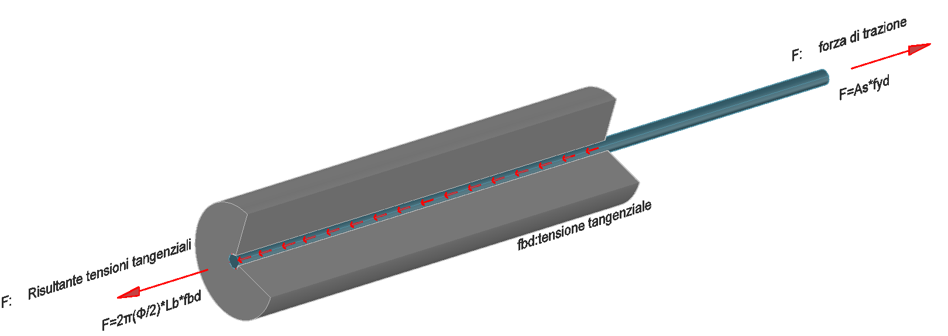

 |  |  | Teoria di Brice

